Sheet1
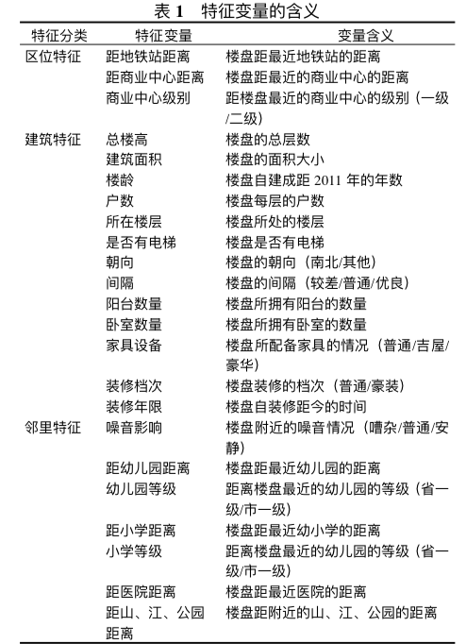
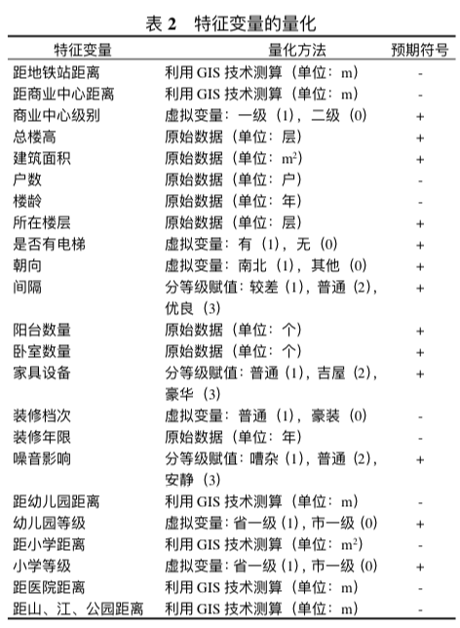
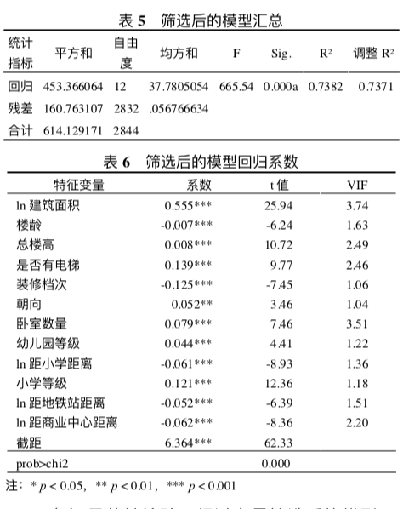
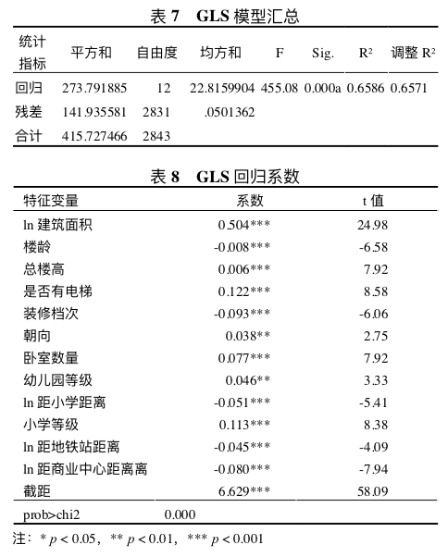
No. | Tech | Factors | Model | Analysis Process
Guangzhou | Stata12.0 | 12: 建筑面积、楼龄、总楼高、是否有电梯、卧室数量、朝向、装修档次、幼儿园等级、距小学距离、 小学等级、距地铁站距离和距商业中心距离 | Hedonic: 线性、对数和半对数 | 特征变量的选择 | 模型的优化与检验
 |  |  | 模型估计： Stata12.0对特征价格模型进行回归分析 / 回归模型参数估计: 最小二乘法 / 模型拟合优度的高低用调整 R 方 来反映 |  |  | 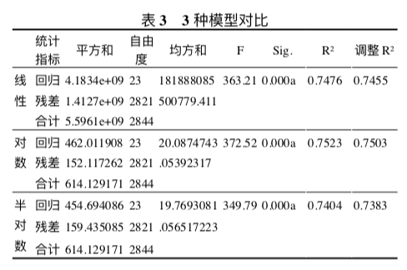 |  |  |  |  | 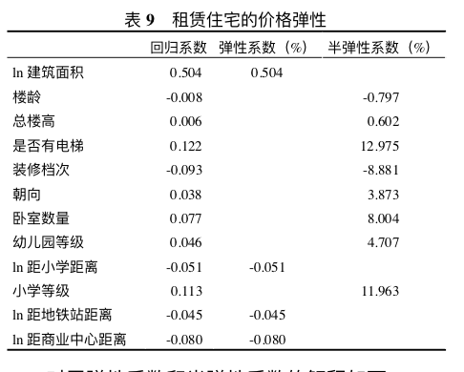
 |  |  | 模型检验：显著性检验（通过 F 值与 t 检验对模型 的总体显著性及回归参数进行显著性检验）、共线性检验（通过 VIF 值来判断各自变量之间是 否存在线性相关关系）、异方差（通过 White 检验法检验自变量的方差是否随着自变量的 变化而发生明显的变化趋势）与序列 相关检验（检验 回归模型的随机误差项之间是否存在序列相关性， 主要使用的方法(Breusch- Godfrey test)） |  |  |  |  | 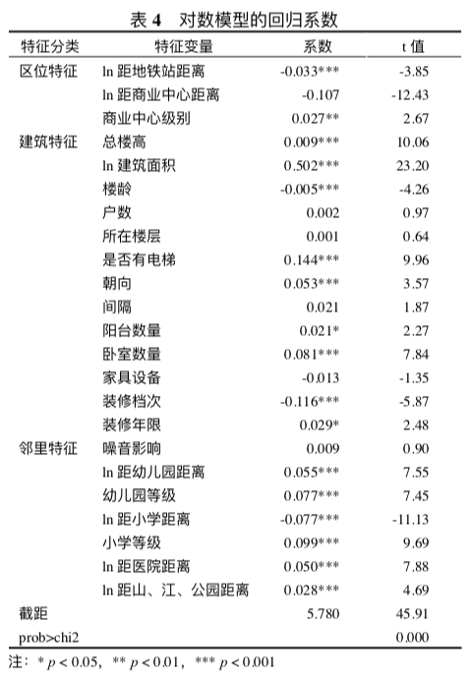
Beijing |  |  | 特征价格模型(hedonic)
Shanghai |  |  | 提取繁华程度、市场供求比例、地理区位、交通条件、人口状况、基础设施、环境质量七个 影响住房价格的主要因子, 运用多元回归分析方法对样本区域的房地产价格进行分析, 得出 了多元线性回归方程, 并进行了回归分析效果检验; 最后分别运用偏相关系数分析法和单项 因子权重度量法来估算各因子的影响程度。 | 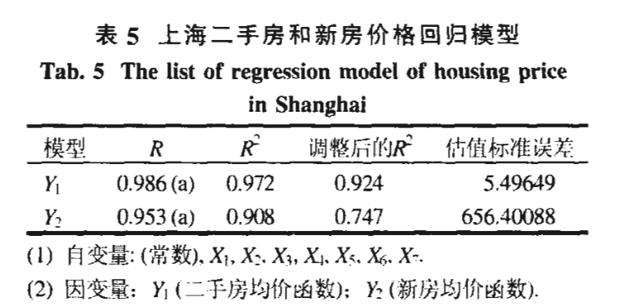 | 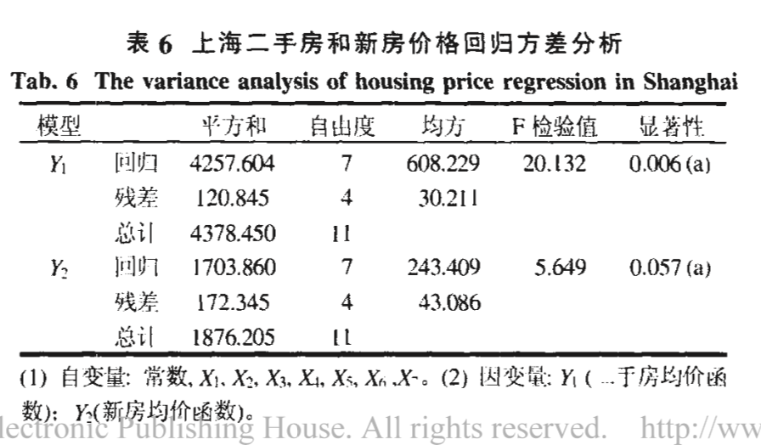 |  | 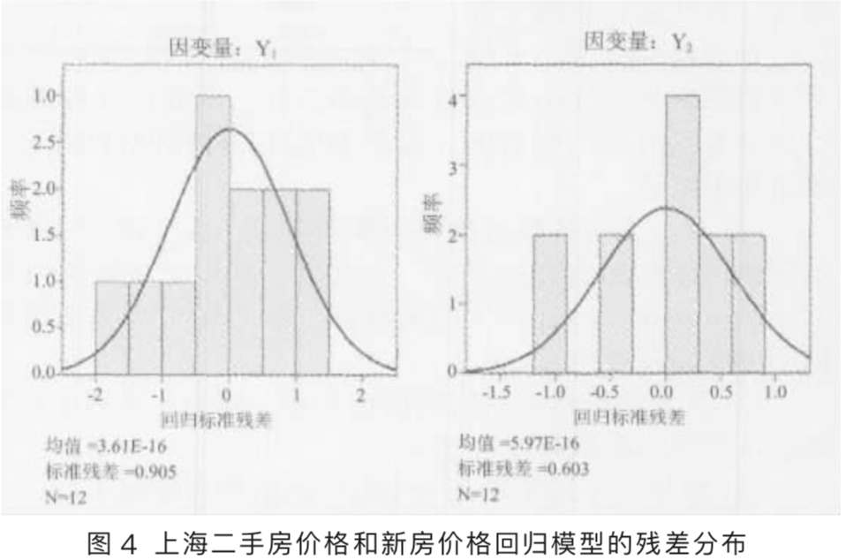 |  | 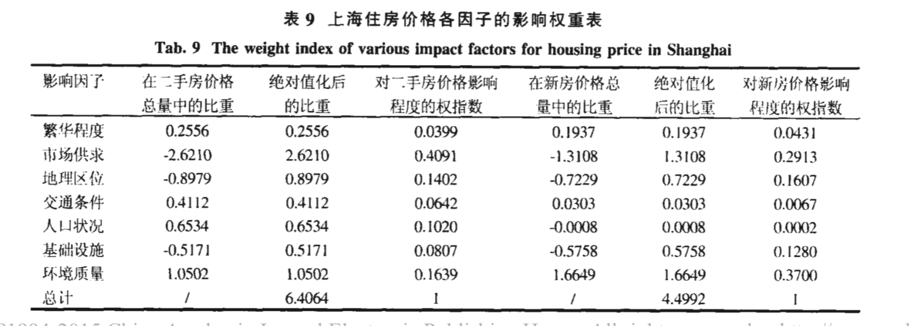 | 单项因子权重度量法 考虑到线性回归方程的构成形式, 可以将欲拟合的值按回 归方程的 7 个多项式进行分配, 计算每一个单项因子的值与因变量数值的百分比, 进而 得出各单项因子在总额中所占百分比, 即权重
Wuhan

